Foaie1
S.C. Oradea Transport Local ­ S.A., Oradea str. Atelierelor, nr. 12
Tel: 0259­42.32.45, 0359-80.85.01÷04 , Fax: 0259­42.60.10, CIF : RO 63483, Nr. Reg. Com.: J05/1/1991, E-mail: secretariat@otlra.ro,
Cont : RO05 RNCB 0032 0464 9835 0001 - B.C.R. Oradea Web :www.otlra.ro

Linia 33: Programe valabile din 06 septembrie 2022

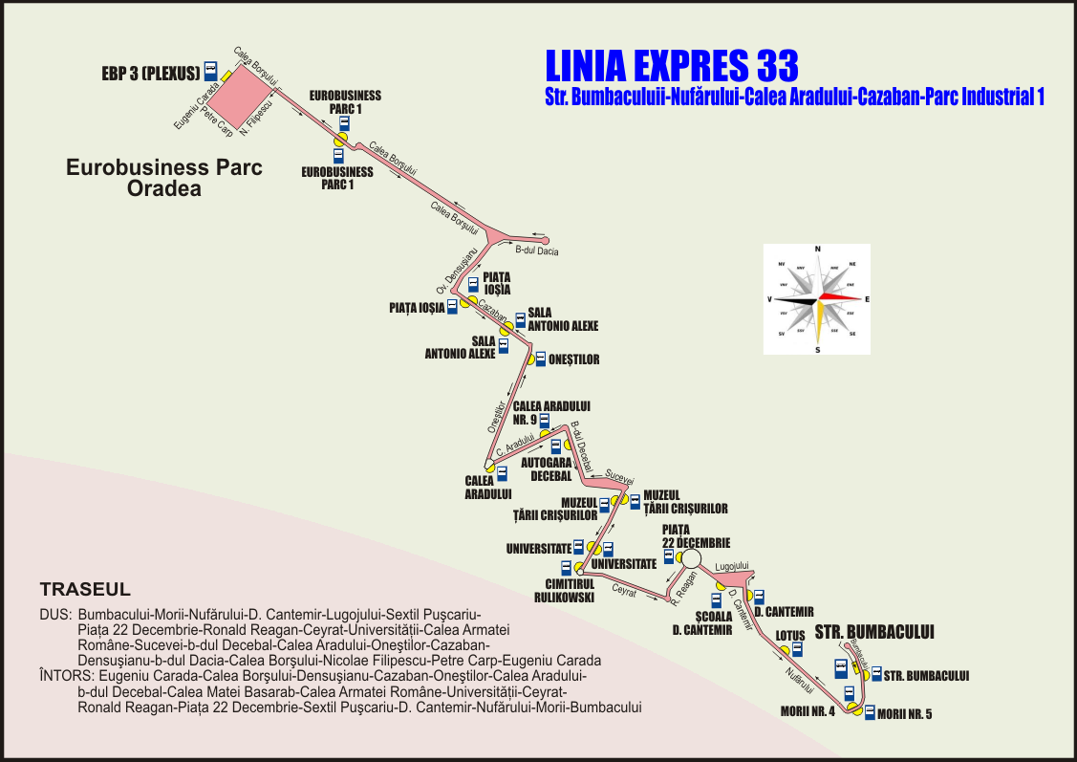

 | CĂLĂTORIE PLĂCUTĂ CU S.C. O.T.L.-S.A. |  |  |  |  |  |  |  |  | KELLEMES UTAZÁST A N.H.K.V.-VEL

Luni-vineri în zilele lucrătoare |  |  |  |  |  |  | Luni-vineri în zilele lucrătoare

Str. Bumbacului (plecare) |  | 5:06:00 | 7:28:00 | 13:02 | 17:11:00 | 21:06:00 | Eurobusiness Parc 3 (Plexus) (plecare) | 6:15:00 | 14:15:00 |  | 17:10:00 | 22:15:00
Morii nr. 4 |  | 5:08:00 | 7:30:00 | 13:04:00 | 17:13:00 | 21:08:00 | Eurobusiness Parc 1 | 6:18:00 | 14:18:00 |  | 17:13:00 | 22:17:00
Lotus |  | 5:10:00 | 7:33:00 | 13:09:00 | 17:18:00 | 21:10:00 | Piaţa Ioşia | 6:23:00 | 14:24:00 |  | 17:26:00 | 22:22:00
Dimitrie Cantemir |  | 5:12:00 | 7:36:00 | 13:11:00 | 17:20:00 | 21:12:00 | Sala Antonio Alexe | 6:24:00 | 14:26:00 |  | 17:28:00 | 22:24:00
Piaţa 22 Decembrie |  | 5:15:00 | 7:39:00 | 13:14:00 | 17:23:00 | 21:15:00 | Oneştilor nr. 76 | 6:26:00 | 14:28:00 |  | 17:30:00 | 22:26:00
Universitate |  | 5:18:00 | 7:42:00 | 13:17:00 | 17:26:00 | 21:18:00 | Calea Aradului (sens giratoriu) | 6:29:00 | 14:31:00 |  | 17:33:00 | 22:29:00
Muzeul Ţării Crişurilor |  | 5:20:00 | 7:45:00 | 13:19:00 | 17:28:00 | 21:20:00 | Autogara OTL Decebal | 6:31:00 | 14:33:00 |  | 17:36:00 | 22:31:00
Calea Aradului nr. 9 |  | 5:23:00 | 7:50:00 | 13:22:00 | 17:31:00 | 21:23:00 | Muzeul Ţării Crişurilor | 6:33:00 | 14:37:00 |  | 17:39:00 | 22:32:00
Calea Aradului (sens giratoriu) |  | 5:25:00 | 7:54:00 | 13:24:00 | 17:33:00 | 21:25:00 | Universitate | 6:34:00 | 14:39:00 |  | 17:40:00 | 22:34:00
Oneştilor |  | 5:28:00 | 7:57:00 | 13:27:00 | 17:36:00 | 21:28:00 | Piaţa 22 Decembrie | 6:38:00 | 14:43:00 |  | 17:44:00 | 22:38:00
Sala Antonio Alexe |  | 5:29:00 | 8:00:00 | 13:28:00 | 17:37:00 | 21:29:00 | Dimitrie Cantemir | 6:41:00 | 14:46:00 |  | 17:47:00 | 22:41:00
Piaţa Ioşia |  | 5:31:00 | 8:02:00 | 13:30:00 | 17:39:00 | 21:31:00 | Autogara OTL Nufărul (Peron 4) | - | - |  | - | 22:44:00
Eurobusiness Parc 1 |  | 5:40:00 | 8:11:00 | 13:39:00 | 17:48:00 | 21:40:00 | Morii nr. 5 | 6:45:00 | 14:50:00 |  | 17:51:00 | 22:46:00
Eurobusiness Parc 3 (Plexus) (sosire) |  | 5:44:00 | 8:13:00 | 13:43:00 | 17:52:00 | 21:44:00 | Str. Bumbacului | 6:48:00 | 14:52:00 |  | 17:53:00 | 22:48:00
 |  |  |  |  |  |  | Str. Bumbacului (stație cap linie) | 6:50:00 | - |  | - | -

Sâmbăta, duminica şi în sărbători legale |  |  |  |  |  |  | Sâmbăta, duminica şi în sărbători legale

Str. Bumbacului (plecare) |  | 5:06:00 |  | 13:02 |  | 21:06:00 | Eurobusiness Parc 3 (Plexus) (plecare) | 6:15:00 | 14:15:00 |  |  | 22:15:00
Morii nr. 4 |  | 5:08:00 |  | 13:04:00 |  | 21:08:00 | Eurobusiness Parc 1 | 6:18:00 | 14:18:00 |  |  | 22:17:00
Lotus |  | 5:10:00 |  | 13:09:00 |  | 21:10:00 | Piaţa Ioşia | 6:23:00 | 14:24:00 |  |  | 22:22:00
Dimitrie Cantemir |  | 5:12:00 |  | 13:11:00 |  | 21:12:00 | Sala Antonio Alexe | 6:24:00 | 14:26:00 |  |  | 22:24:00
Piaţa 22 Decembrie |  | 5:15:00 |  | 13:14:00 |  | 21:15:00 | Oneştilor nr. 76 | 6:26:00 | 14:28:00 |  |  | 22:26:00
Universitate |  | 5:18:00 |  | 13:17:00 |  | 21:18:00 | Calea Aradului (sens giratoriu) | 6:29:00 | 14:31:00 |  |  | 22:29:00
Muzeul Ţării Crişurilor |  | 5:20:00 |  | 13:19:00 |  | 21:20:00 | Autogara OTL Decebal | 6:31:00 | 14:33:00 |  |  | 22:31:00
Calea Aradului nr. 9 |  | 5:23:00 |  | 13:22:00 |  | 21:23:00 | Muzeul Ţării Crişurilor | 6:33:00 | 14:37:00 |  |  | 22:32:00
Calea Aradului (sens giratoriu) |  | 5:25:00 |  | 13:24:00 |  | 21:25:00 | Universitate | 6:34:00 | 14:39:00 |  |  | 22:34:00
Oneştilor |  | 5:28:00 |  | 13:27:00 |  | 21:28:00 | Piaţa 22 Decembrie | 6:38:00 | 14:43:00 |  |  | 22:38:00
Sala Antonio Alexe |  | 5:29:00 |  | 13:28:00 |  | 21:29:00 | Dimitrie Cantemir | 6:41:00 | 14:46:00 |  |  | 22:41:00
Piaţa Ioşia |  | 5:31:00 |  | 13:30:00 |  | 21:31:00 | Autogara OTL Nufărul (Peron 4) | - | - |  |  | 22:44:00
Eurobusiness Parc 1 |  | 5:40:00 |  | 13:39:00 |  | 21:40:00 | Morii nr. 5 | 6:45:00 | 14:50:00 |  |  | 22:46:00
Eurobusiness Parc 3 (Plexus) (sosire) |  | 5:44:00 |  | 13:43:00 |  | 21:44:00 | Str. Bumbacului | 6:48:00 | 14:52:00 |  |  | 22:48:00
 |  |  |  |  |  |  | Str. Bumbacului (stație cap linie) | 6:50:00 | - |  |  | -

